POS INICIAL-FINAL
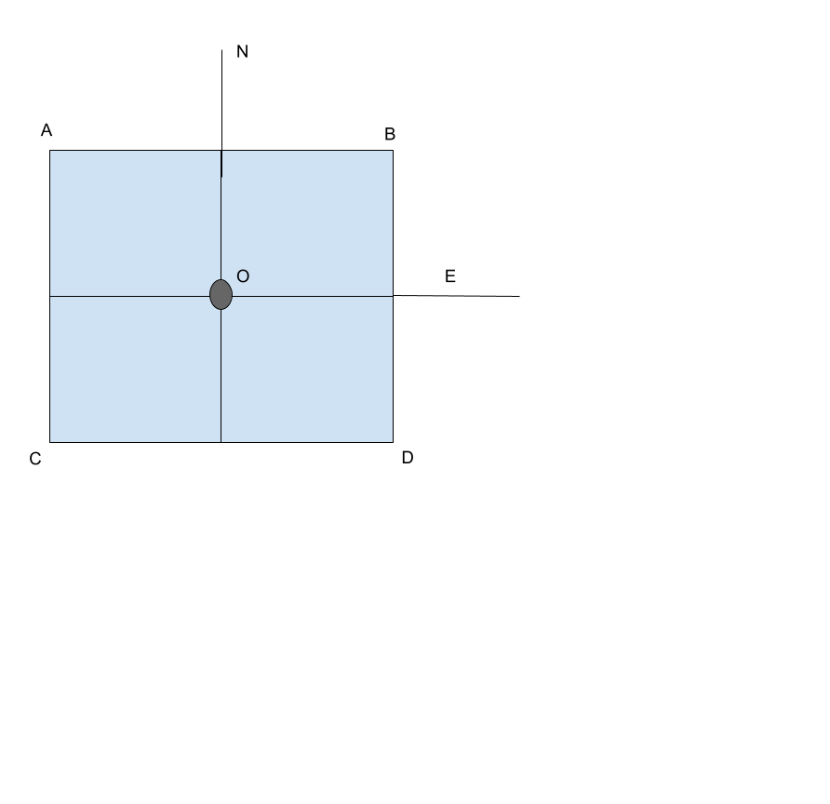
 | FIN MISIÓN |  |  | MARCADOR 1 m | LAT | LON
Nº MISION | LATITUD | LONGITUD | ALTURA | O | 40.5448144 | -4.0121188
1 | 40.5448074 | -4.0121244 | 0.15 | A | 40.5448194 | -4.0121238
2 | 40.5448112 | -4.0121216 | -0.11 | B | 40.5448194 | -4.0121138
3 | 40.5448155 | -4.0121166 | 0.18 | C | 40.5448094 | -4.0121238
4 | 40.5448113 | -4.0121155 | 0.15 | D | 40.5448094 | -4.0121138
5 | 40.5448076 | -4.0121166 | 0.22
6 | 40.5448112 | -4.0121188 | -0.11 | ATERRIZAJES TOTALES |  | 56
7 | 40.5448186 | -4.0121130 | 0.18 | ATERRIZAJES EXITOSOS |  | 41
8 | 40.5448150 | -4.0121183 | -0.12 | ATERRIZAJES FALLIDOS |  | 15
9 | 40.5448112 | -4.0121190 | 0.27 | PORCENTAJE ÉXITO |  | 73%
10 | 40.5448073 | -4.0121184 | 0.16
11 | 40.5448112 | -4.0121154 | 0.24
12 | 40.5448150 | -4.0121225 | -0.14
13 | 40.5448190 | -4.0121182 | 0.22
14 | 40.5448150 | -4.0121146 | -0.14
15 | 40.5448152 | -4.0121175 | 0.01
16 | 40.5448112 | -4.0121145 | 0.20
17 | 40.5448080 | -4.0121207 | -0.05
18 | 40.5448152 | -4.0121120 | -0.14
19 | 40.5448072 | -4.0121166 | -0.13
20 | 40.5448072 | -4.0121140 | 0.21
21 | 40.5448114 | -4.0121107 | 0.20
22 | 40.5448113 | -4.0121149 | 0.01
23 | 40.5448076 | -4.0121212 | 0.20
24 | 40.5448149 | -4.0121213 | 0.24
25 | 40.5448112 | -4.0121147 | -0.12
26 | 40.5448149 | -4.0121181 | 0.19
27 | 40.5448149 | -4.0121168 | -0.01
28 | 40.5448111 | -4.0121208 | -0.16
29 | 40.5448115 | -4.0121178 | 0.01
30 | 40.5448155 | -4.0121184 | 0.23
31 | 40.5448114 | -4.0121206 | 0.19
32 | 40.5448151 | -4.0121280 | 0.20
33 | 40.5448192 | -4.0121170 | -0.14
34 | 40.5448114 | -4.0121201 | -0.13
35 | 40.5448151 | -4.0121146 | 0.21
36 | 40.5448110 | -4.0121126 | -0.15
37 | 40.5448152 | -4.0121208 | 0.22
38 | 40.5448156 | -4.0121221 | -0.02
39 | 40.5448192 | -4.0121156 | 0.21
40 | 40.5448190 | -4.0121181 | 0.01
41 | 40.5448151 | -4.0121163 | -0.09
42 | 40.5448116 | -4.0121179 | -0.13
43 | 40.5448152 | -4.0121175 | -0.13
44 | 40.5448151 | -4.0121135 | 0.21
45 | 40.5448112 | -4.0121180 | -0.11
46 | 40.5448115 | -4.0121120 | 0.19
47 | 40.5448149 | -4.0121152 | 0.15
48 | 40.5448112 | -4.0121190 | -0.14
49 | 40.5448114 | -4.0121193 | -0.10
50 | 40.5448111 | -4.0121193 | 0.09
51 | 40.5448153 | -4.0121152 | 0.22
52 | 40.5448073 | -4.0121135 | 0.22
53 | 40.5448151 | -4.0121182 | 0.23
54 | 40.5448111 | -4.0121199 | 0.14
55 | 40.5448154 | -4.0121146 | -0.13
56 | 40.5448150 | -4.0121226 | 0.23

